상품제안서
CUKTECH 쿡테크 C타입-C타입 마그네틱 꼬임방지 PD 240W 고속충전 케이블 1.5m | 상품코드: F32792

 |  |  |  |  |  |  | 02-412-0044 | www.easy1.co.kr
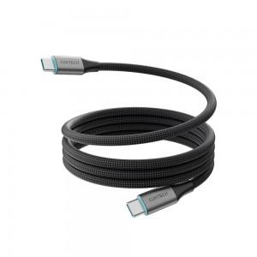

【상세/제작정보】 | 실크1도인쇄 100개미만 통합 60,000원

【인쇄/포장옵션】 | 실크 / 포장지포장

【공급단가】 | 수량 | 30~ | 50~ | 100~ | 300~ | 500~
*VAT별도 | 단가 | 15,750원 | 15,490원 | 15,120원 | 14,740원 | 14,490원

【상품 URL】 | https://dev.easy1.co.kr:443/src/goods_detail.php?gdno=32792

